Hoja1
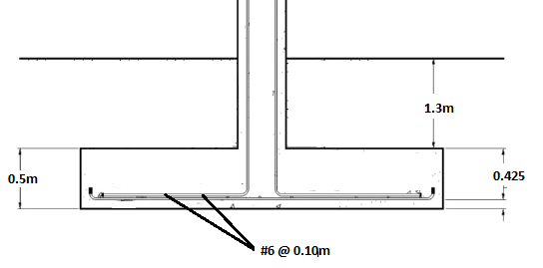
ZAPATAS
 | Diseño y Armado
 | Zapatas , Eje 3 y B

 |  | PLANTA

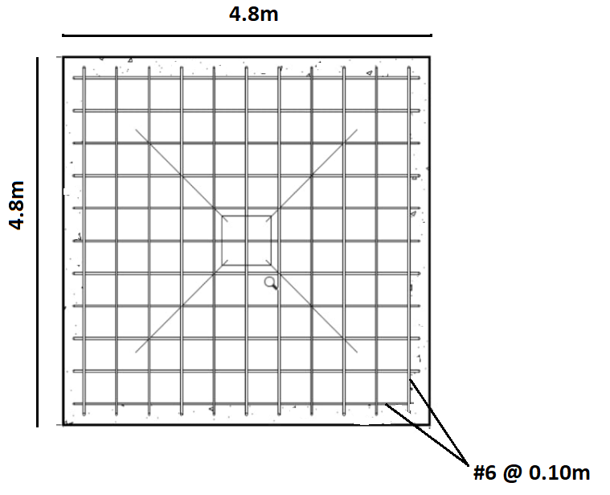

 | Diseño y Armado
 | Zapatas , Eje 3 y B

 |  | ELEVACIÓN

